Sheet1
1、画面初期化
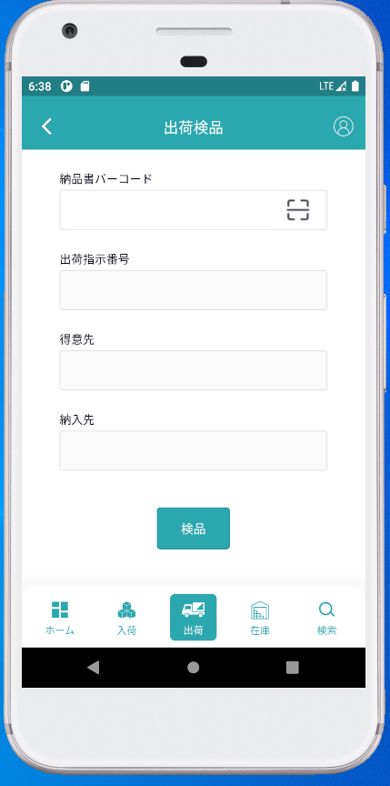

2、納品書検品
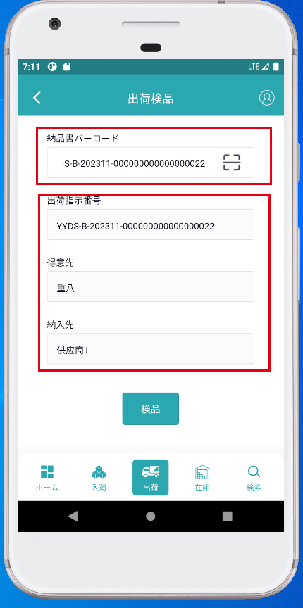

納品書バーコードを入力すると、入力したバーコードが使用可能かどうかを問い合せ、問合せ結果を表示に戻します。
出荷状態が検品待ちである場合にのみ、正常に検索できます。そうしないと、プロンプト情報が表示されます。

3、納品書商品検品
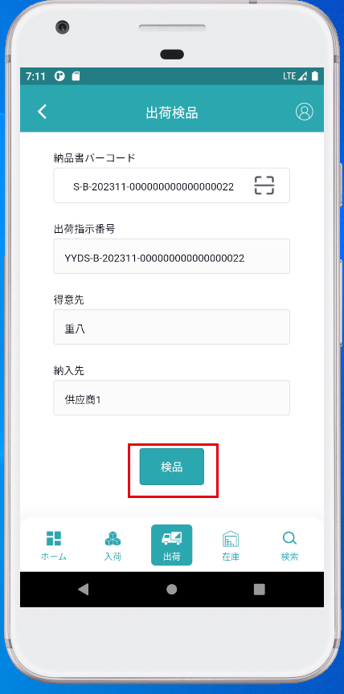

ボタンをクリックして、商品を含む検品ページにジャンプします。

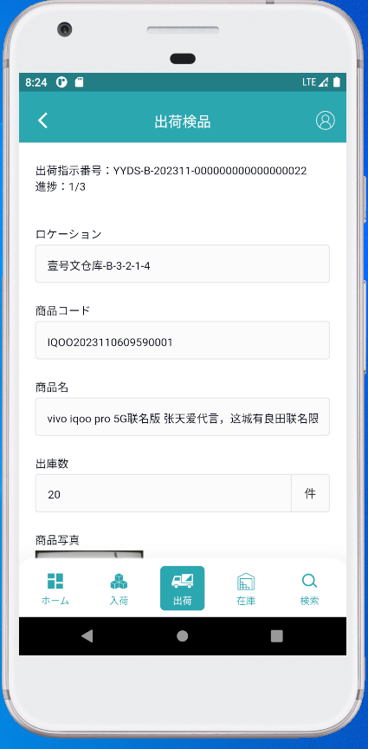
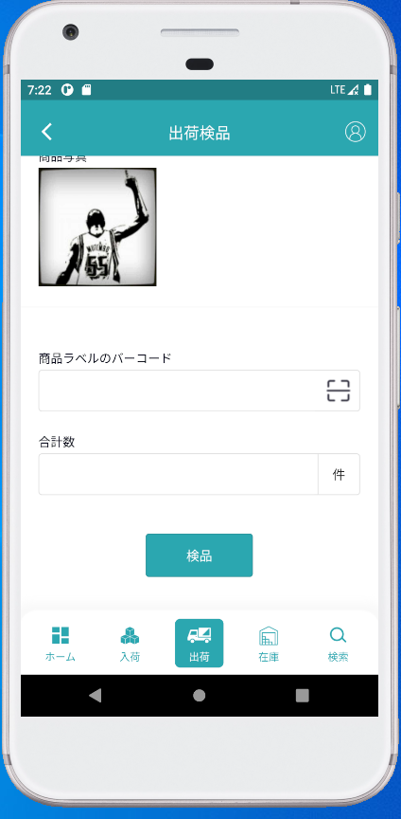

4、検品
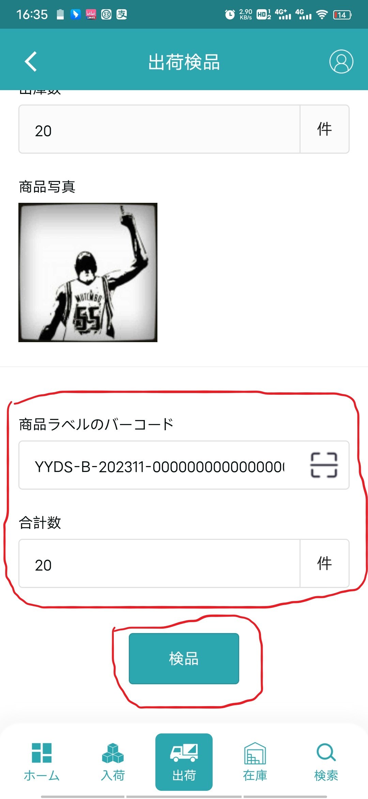

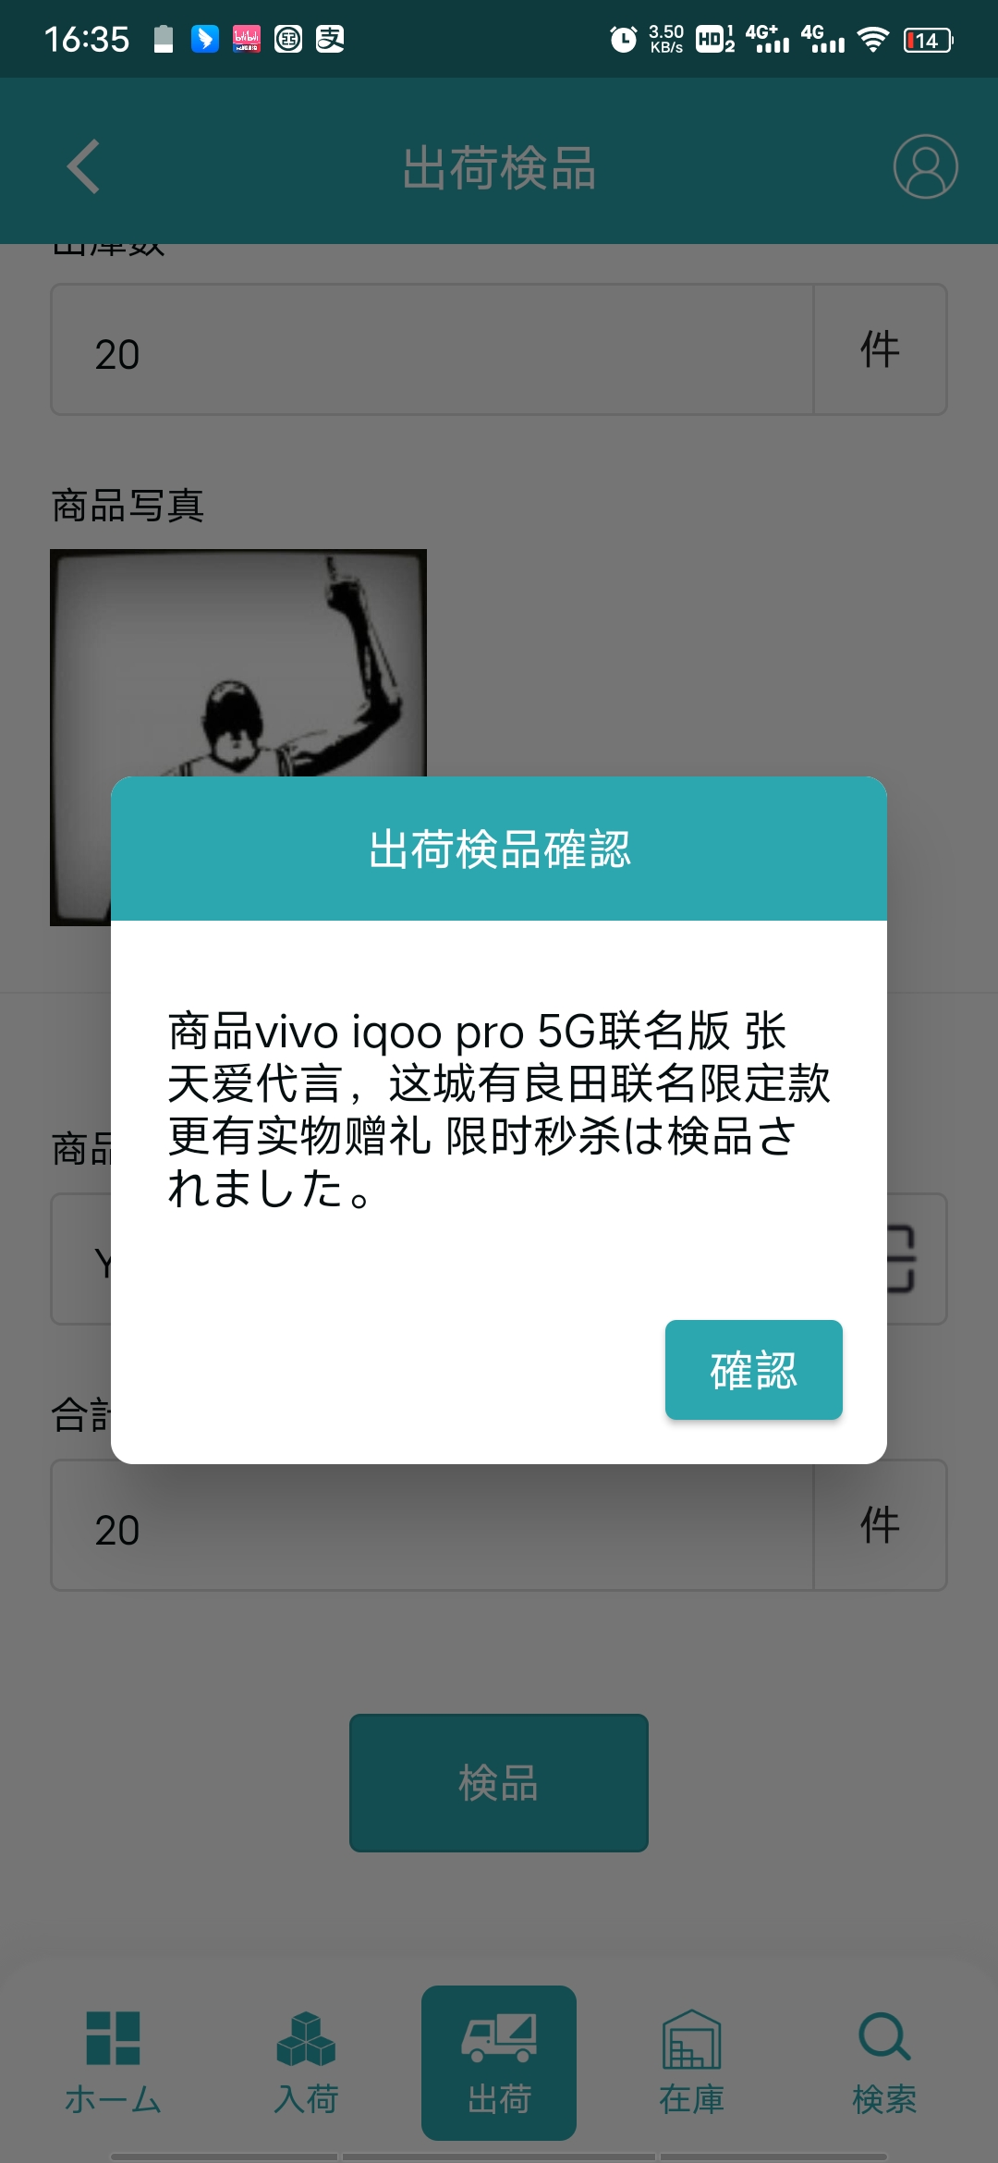

商品が出荷検品されていない場合、出荷検品を行う

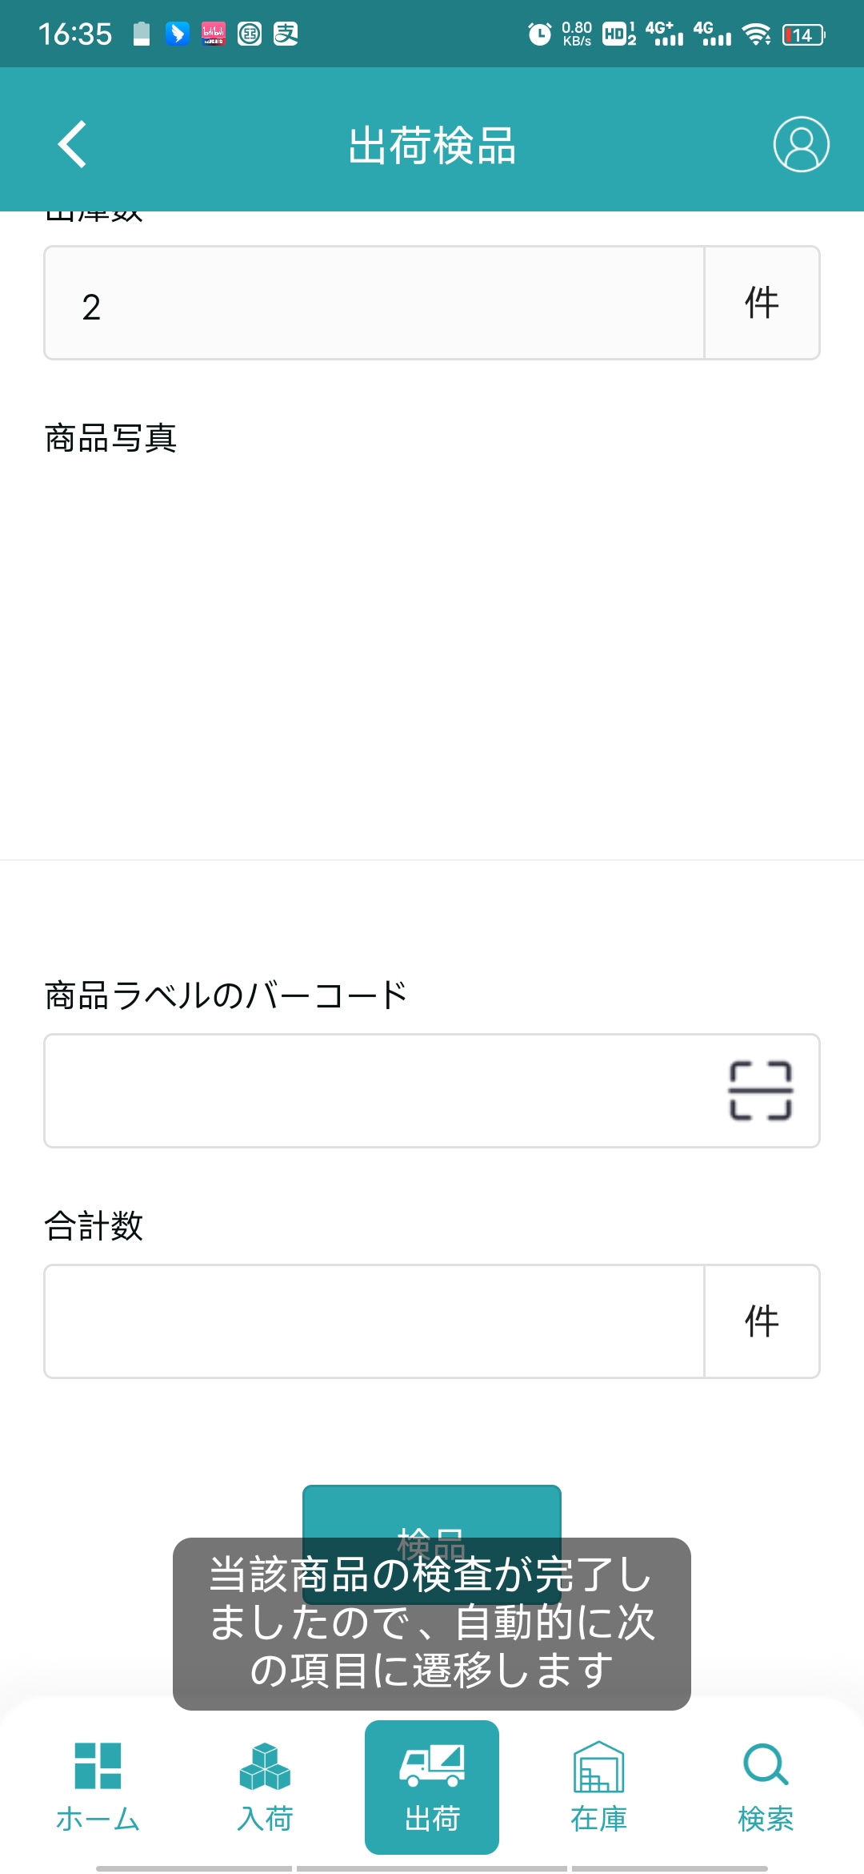
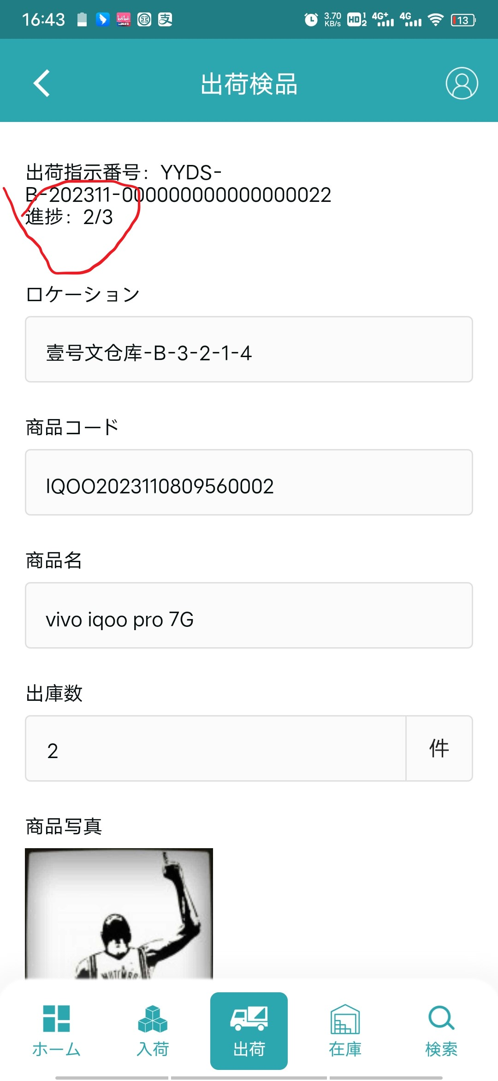

現在の商品の処理が完了したら次の商品に進みます

5、検品完了
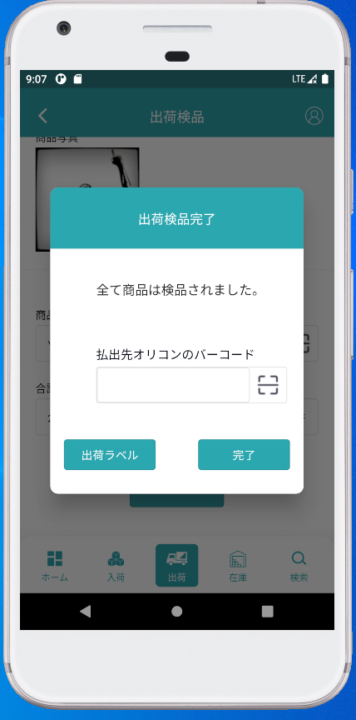

すべての商品が処理されたら、ポップアップ

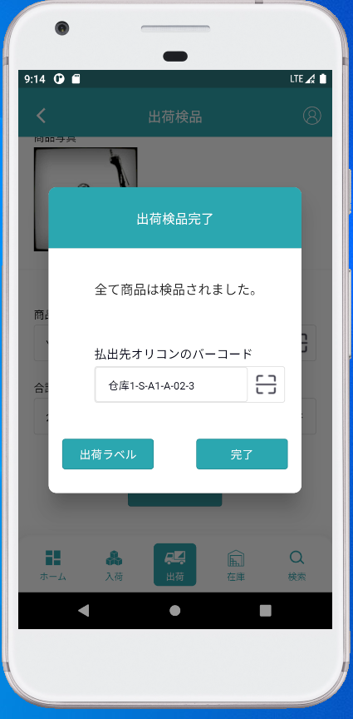

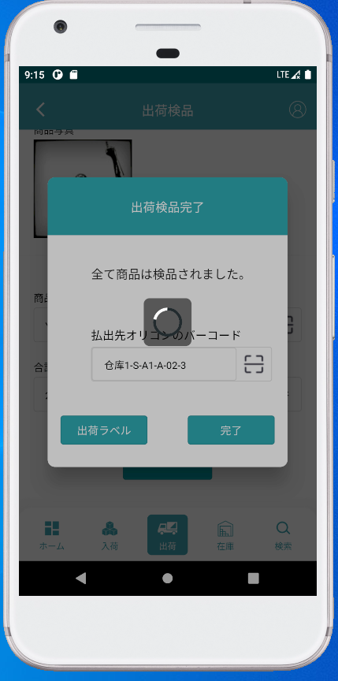

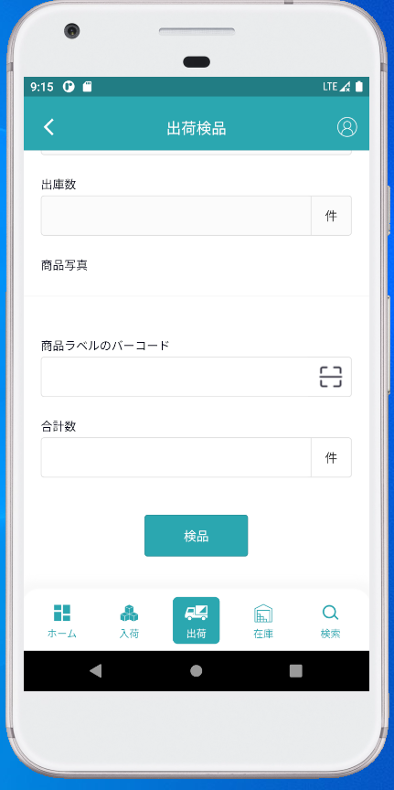

検品完了後ページクリア

